专业课
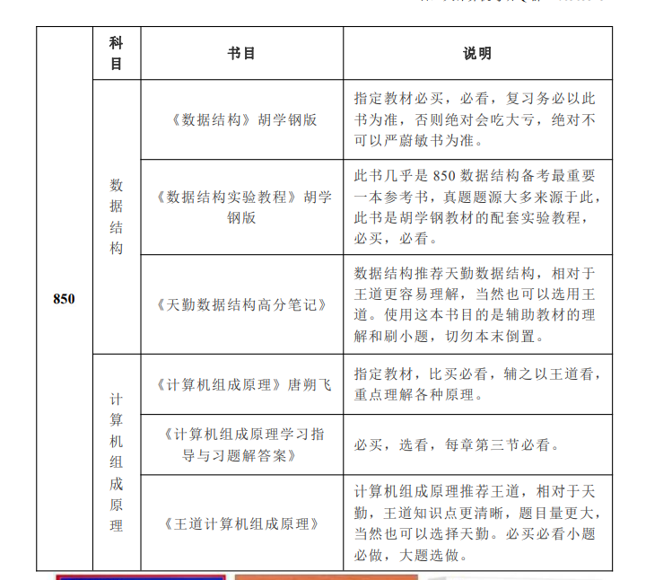

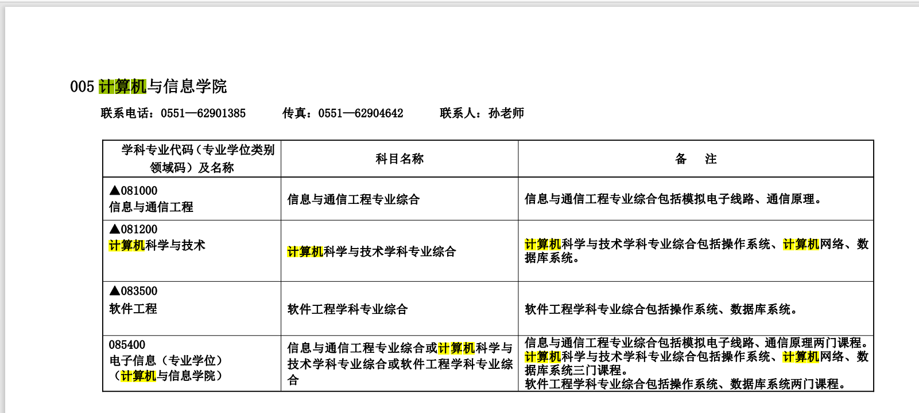
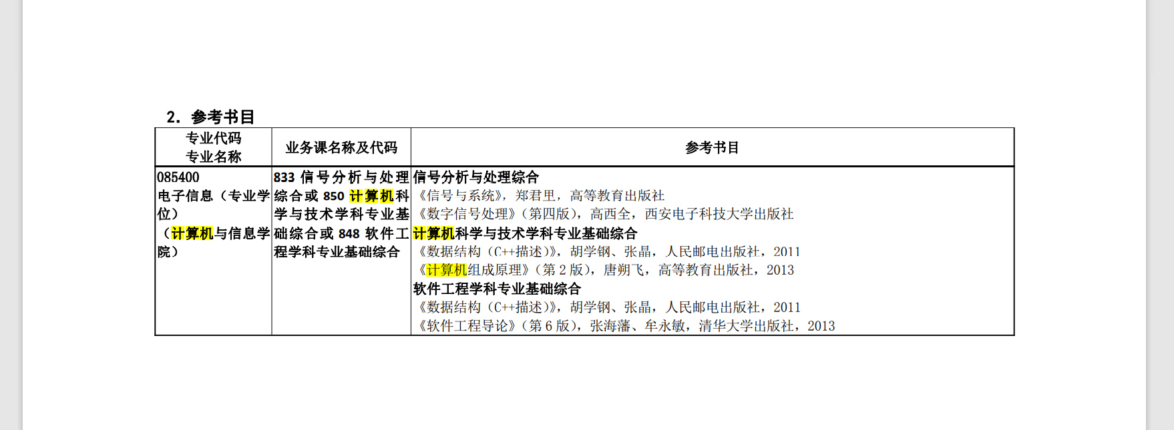
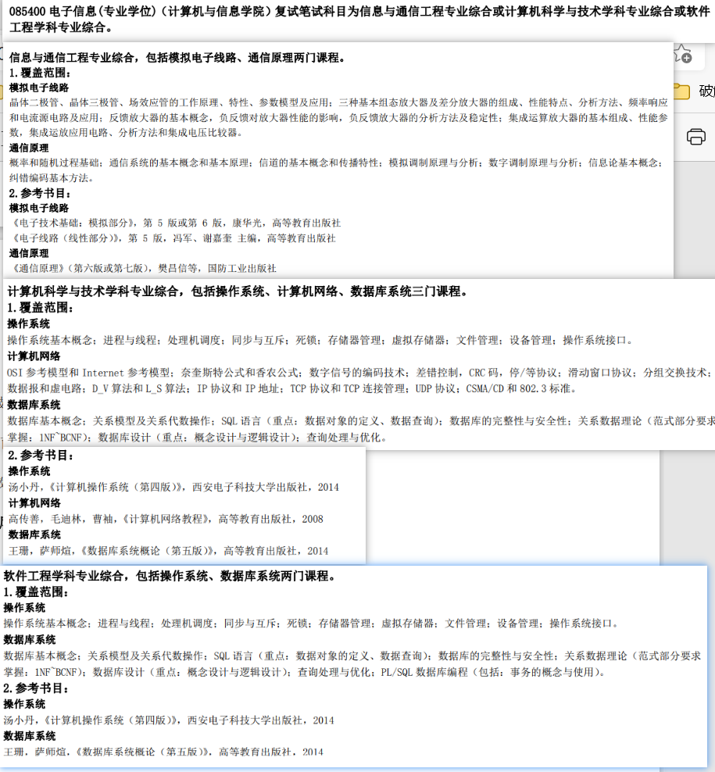
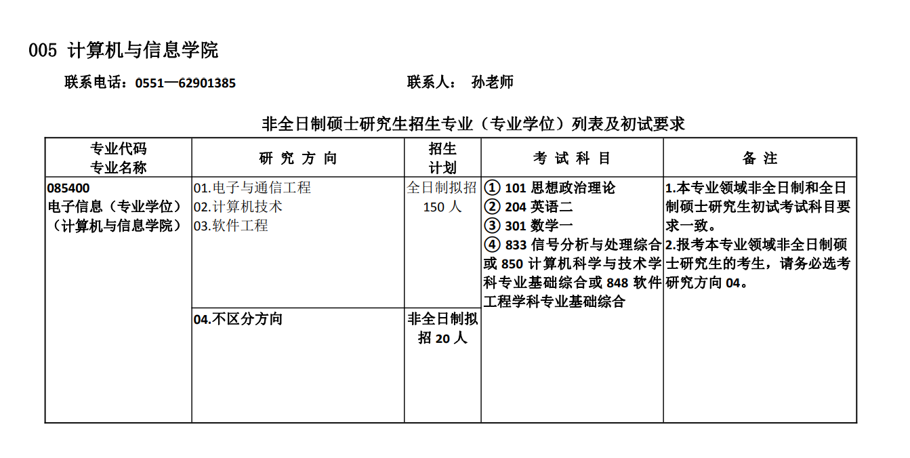
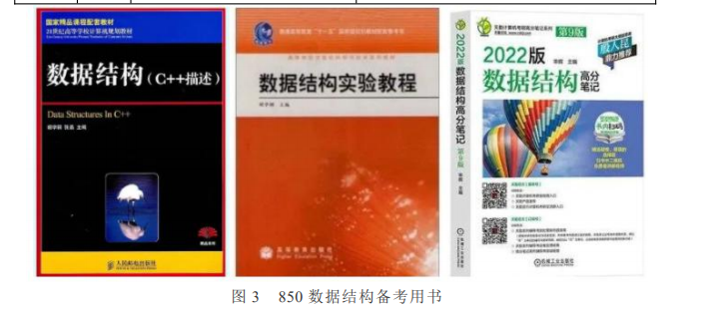
数据结构(75 分)+计算机组成原理(75 分)

数学
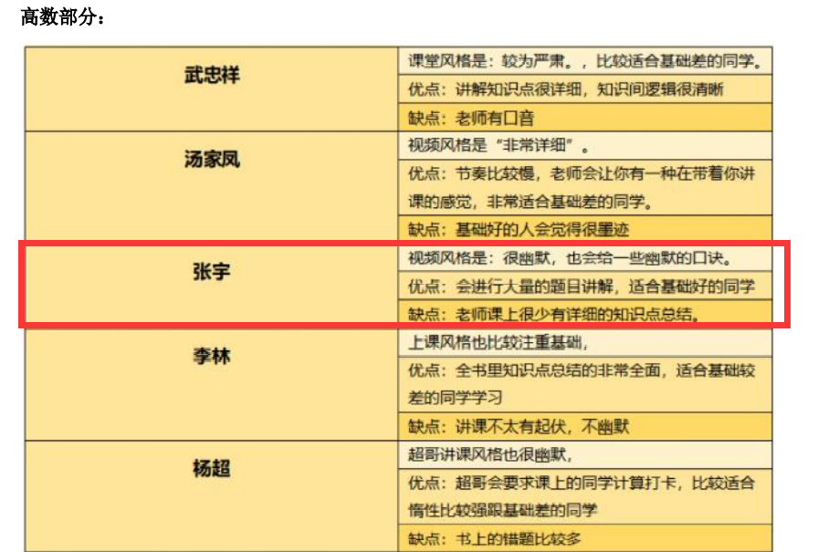
数学一 150分 3小时 选择题：8题(每题4分); 填空题：6题(每题4分); 解答题：9题(每题10分左右); 高等数学：84分，占56%(4道选择题，4道填空题，5道大题); 线性代数：33分，占22%(2道选择题，1道填空题，2道大题); 概率论与数理统计：33分，占22%(2道选择题，1道填空题，2道大题)。
6-8月
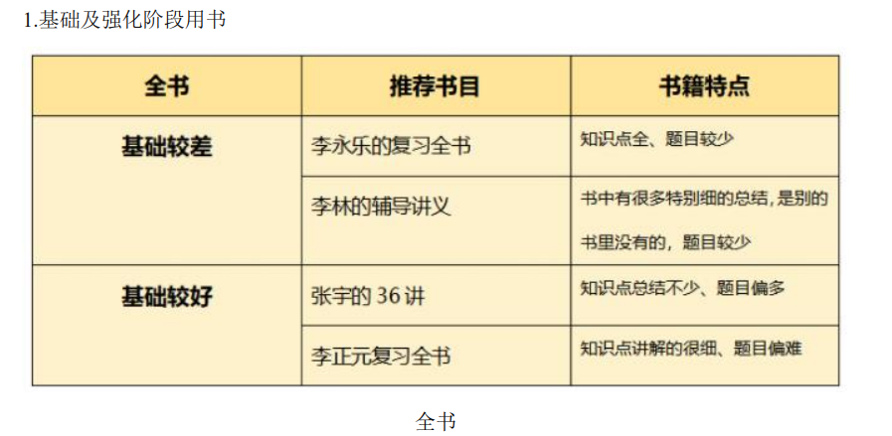

9-12月
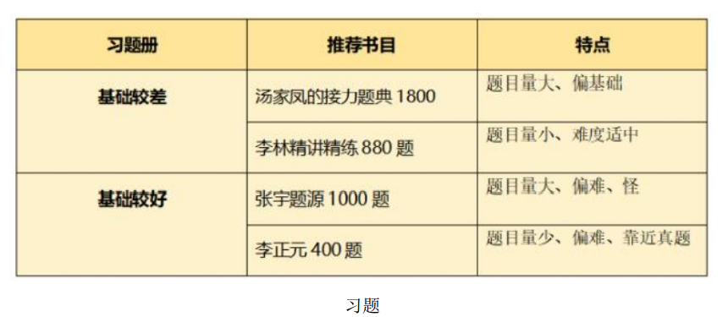

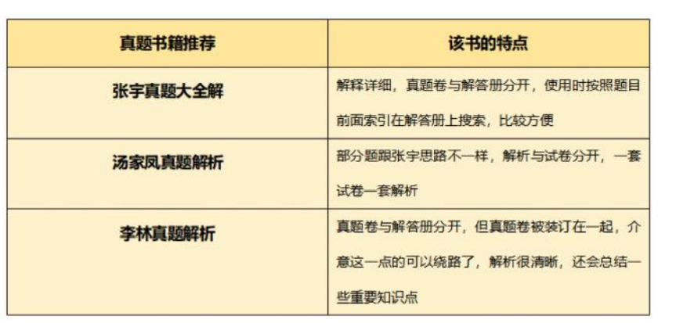

高数、概率使用张宇，线代使用李永乐

英语
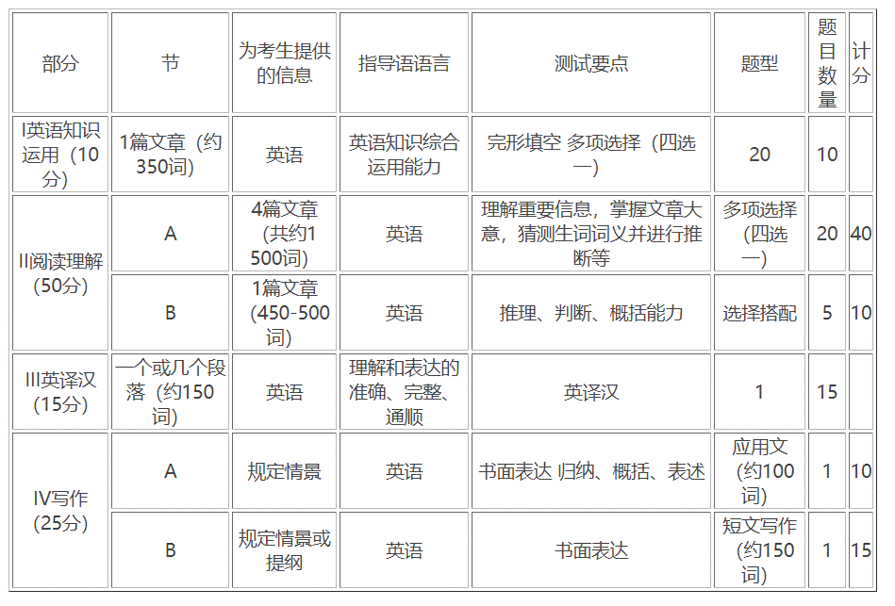
英语二 100分 3小时 完形填空 共计10分，20小题、每个0.5分 阅读理解 共计40分，20小题、每个2分 阅读新题型 共计10分，5小题、每个2分（分为排序题、匹配题、填标题等） 翻译 共计15分，每个2分 作文 共计25分，大作文一般为看图表作文共计15分

